Sheet1
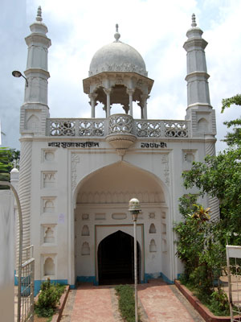

শাহ সূজা মসজিদ :

